Лист1
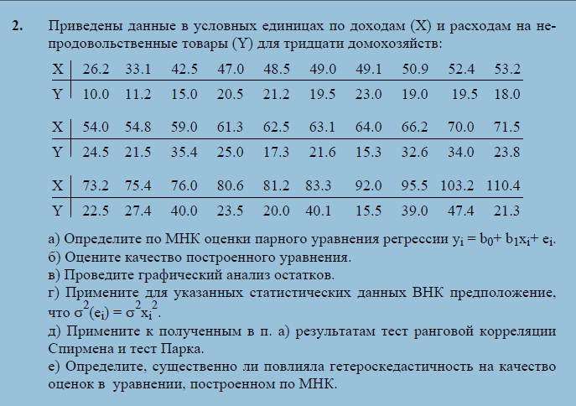
26.2 | 10.0 | X | Y
33.1 | 11.2 | 26.2 | 10.0
42.5 | 15.0 | 33.1 | 11.2
47.0 | 20.5 | 42.5 | 15.0
48.5 | 21.2 | 47.0 | 20.5
49.0 | 19.5 | 48.5 | 21.2
49.1 | 23.0 | 49.0 | 19.5
50.9 | 19.0 | 49.1 | 23.0
52.4 | 19.5 | 50.9 | 19.0
53.2 | 18.0 | 52.4 | 19.5
54.0 | 24.5 | 53.2 | 18.0
54.8 | 21.5 | 54.0 | 24.5
59.0 | 35.4 | 54.8 | 21.5
61.3 | 25.0 | 59.0 | 35.4
62.5 | 17.3 | 61.3 | 25.0
63.1 | 21.6 | 62.5 | 17.3
64.0 | 15.3 | 63.1 | 21.6
66.2 | 32.6 | 64.0 | 15.3
70.0 | 34.0 | 66.2 | 32.6
71.5 | 23.8 | 70.0 | 34.0
73.2 | 22.5 | 71.5 | 23.8
75.4 | 27.4 | 73.2 | 22.5
76.0 | 40.0 | 75.4 | 27.4
80.6 | 23.5 | 76.0 | 40.0
81.2 | 20.0 | 80.6 | 23.5
83.3 | 40.1 | 81.2 | 20.0
92.0 | 15.5 | 83.3 | 40.1
95.5 | 39.0 | 92.0 | 15.5
103.2 | 47.4 | 95.5 | 39.0
110.4 | 21.3 | 103.2 | 47.4
 |  | 110.4 | 21.3

